Sheet1 (2)
合理化建议表
班组 | 甲班 | 建议人 | 宋志峰 | 日期 | 2025.5.11 | 分管主任 | 高安洋
建议 | 3翻1号加轮器盖板改善
建议内容 | 3翻1号加轮器盖板锈蚀老化，部分已虚空，建议更换新的盖板或者加固现有盖板
附图 | 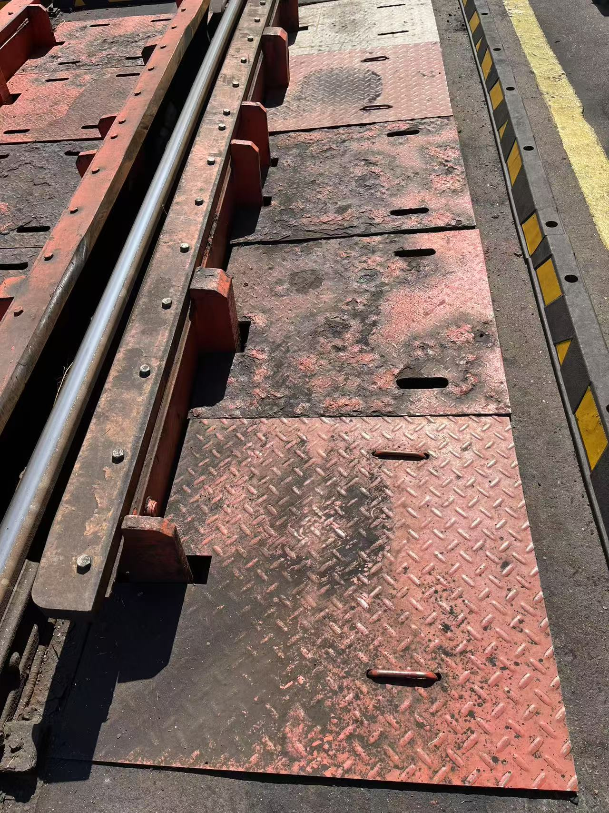 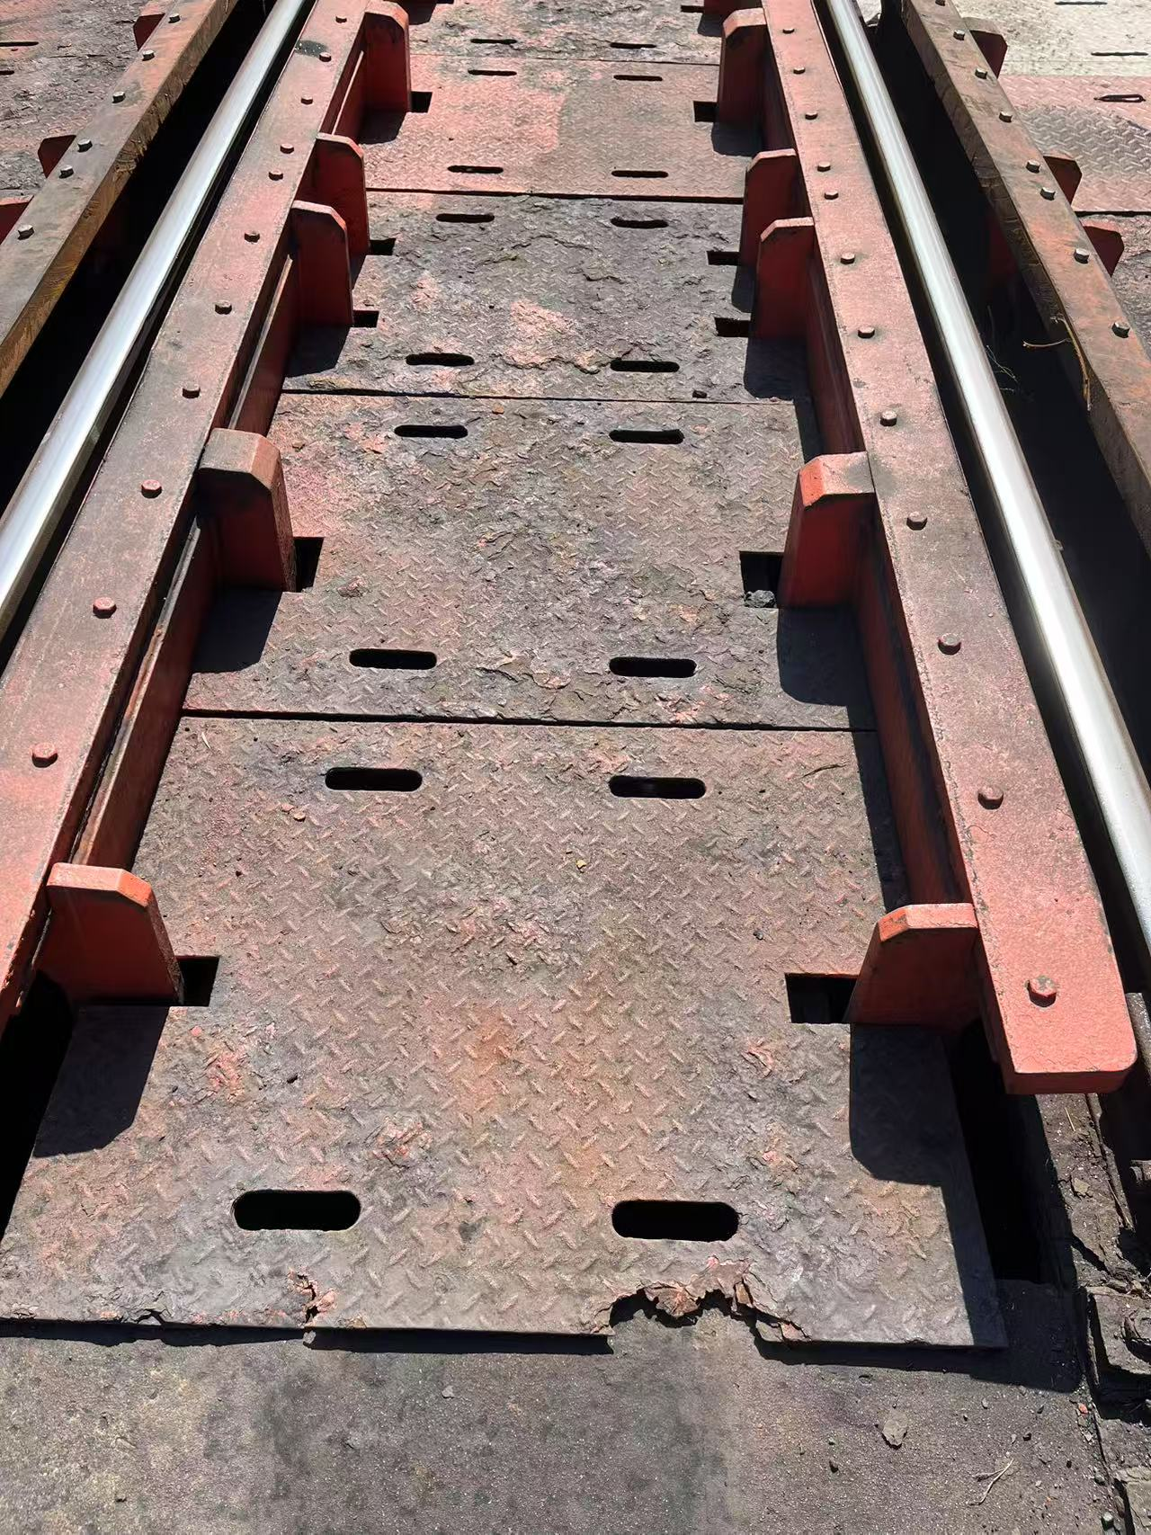
建议目的 | 消除安全隐患
相关科室负责人
是否采纳及完成日期
注：各分管主任对班组人员上报的合理化建议进行一审并进行签字确认。 如涉及界面及现场设备改造，附照片说明位置。

